Ativos_Sumário
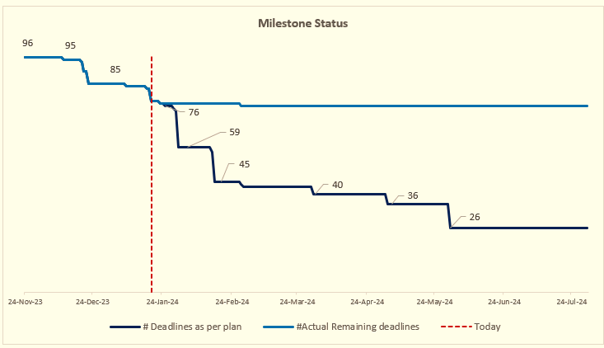
Plano do Programa Twist
Frente | Ativos

Status de: | 2024-06-26

Marcos | Data Fim | Total de Atividades (L3) | # Concluídas | Ações concluídas (%) | Delta vs W-1 | Progresso de Conclusão vs Plano de Hoje | # Atrasado | # Em andamento/Próximas | # Completed W-1
Ativos - Clientes e Portfólio - 17/jul
ATIVOS - NETWORK ELEMENTS AND DEVICES - 26/julho
ATIVOS - HARDWARE E SOFTWARE - 26/jul
ATIVOS - REAL ESTATE E OUTROS - 26/jul
ATIVOS - PERIMETRO SIGNING - fine-tuning - 30/set

